Лист1
 |  | Приложение к Протоколу № 4 от 02.09.2022
Предложения для уточнения и корректировки материалов ГП с.п.Караул в 2022г в рамках проведения публичных слушаний
№ п/п | Наименование | Основание
Дополнительно появившиеся изменения (ГП и ПЗЗ) МО сельское поселение Караул в 2021-2022 годах
1 | Отображение зоны для строительста школы в п.Носок (на месте бывшей вертолетной площадки) 1. земельный участок с кад.номером 84:04:0020105:796 2. постановление Адм. 105 от 27.01.22 о предварительном соглаовании и утверждении СРЗУ (прилагается) | 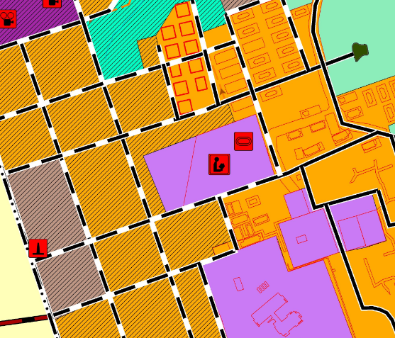 Отражение объектов мунциипального района (включено в поект генплана, проверить разработчику)
2 | Отображение зоны в п.Носок для размещения выпуска очищенных сточных вод (вспомогательной функциональной части очистных сооружений в связи с выполнением проектных и изыскательских работ для строительства объекта капитального строительства «Начальная школа на 220 учащихся с дошкольными группами на 80 мест» в поселке Носок Таймырского Долгано- Ненецкого муниципального района) | Отражение объектов мунциипального района
3 | Отображение новой вертолетной площадки в п.Носок на земельном участке с кадастровым номером 84:04:0020105:842 (вместо ранее запланированной). Земельный участок с кад.номером 84:04:0020105:414 перевести из зоны транспортной инфраструктуры в другую зону ("Коммунально - складская зона") | В связи с переносом вертолетной площадки в п. Носок необходимо перевести участок Территориальной зоны Л «Зона Ландшафтная» в зону ИТ-2 «Зона воздушного транспорта»,)
4 | В п. Усть – Порт необходимо перевести участок Территориальной зоны Ж-1 «Зона жилой малоэтажной застройки» в зону ОД-2 «Зона Учреждений здравоохранения». | По обращению Главного врача КГБУЗ «Таймырская МРБ» В.В. Фокина в связи с планируемым строительством здания ФАПа с квартирой для фельдшера
5 | Необходимо перевести участок Территориальной зоны ОД-1 «Зона Административно-деловая» (где ранее была расположена столовая) в зону Ж-1 «Зона жилой малоэтажной застройки», разместив земельне участки с каадстровыми номерами в зоне Ж-1 «Зона жилой малоэтажной застройки»: 84:04:0020105:822 и 84:04:0020105:91 | В связи со строительством жилых домов в п. Носок в рамках реализации региональной адресной программы «Переселение граждан из аварийного жилищного фонда». Многие расположены в жилой зоне, проверить разработчику.
 | Поверить размещение земельных участков в жилой зоне (предоставленных в рмках проведения мероприятий по переселению из аварийного жилого фонда): в п.Носок - 84:04:0020105:824, 84:04:0020105:827, 84:04:0020105:821, 84:04:0020105:828, 84:04:0020105:93, 84:04:0020105:829, 84:04:0020105:835, 84:04:0020105:839, 84:04:0020105:836 и в с.Караул -84:04:0010208:918, 84:04:0010208:919.
6 | В п.Усть-Порт отобразить зону под Арктический Гектар (при налч в составе 3 участков ЗУ1 (производств.предпрития), ЗУ2 (жилье), ЗУ3(туризм). Схема прилагается. Или отразить данные изменения в текстовой части ПЗЗ, которые будут утверждены после ГП. | Федеральный закон от 01.05.2016 N 119-ФЗ (ред. от 30.12.2021) "Об особенностях предоставления гражданам земельных участков, находящихся в государственной или муниципальной собственности и расположенных в Арктической зоне Российской Федерации и на других территориях Севера, Сибири и Дальнего Востока Российской Федерации, и о внесении изменений в отдельные законодательные акты Российской Федерации"
7 | Перенести значок и зону площадки ПВН в с.Караул согласно прилагаемым схемам в точку с координатми 70.07757, 83.22583, (площадка ПВН не менее 1 га с комплексом по термическому обезвреживанию отходов, как и было ранее) | Отображение объектов местного значения
8 | Показать значком существующую несанкционированную свалку в п.Носок | Отображение объектов местного значения
9 | Проверить включение в материалы ГП объектов Норильсктрансгаза в п.Тухард по письму НТГ/5376-исх от 10.08.2021 (прилагается) | Предложения заинтересованных лиц (АО "Норильсктрансгаз")
10 | Отобразить участок площадью не менее 0,2 га и значком планируемомго ФАПа в п.Тухард в новой застройке, согласно письму министерства здравоохранения Красноярского края от 09.08.2022 №71-12304 (прилагается). Схема размещения нового участка также прилагается. | Предложения заинтересованных лиц
11 | Обозначить изменение функциональной зоны участка с кад.номером 84:04:0020203:58, на картах планируемого размещения объектов, на зону "Проиводственная зона, планируемая" (схема прилагается) | Предложения заинтересованных лиц (АО "Норильсктрансгаз")
12 | Проверить размещение площадок для складирвоания угля в п.Носок (схема прилагается), должна быть "складская зона" | Отображение объектов местного значения
13 | Проверить отображение объектов по обезвреживанию отходов в п.Носок и с.Караул и зон для ПВН в населенных пунктах (с.Караул, п.Носок, п.Усть-Порт, п.Воронцово, п.Байкаловск, п.Тухард), с обязательным их внесением в ЕГРН | Отображение объектов местного значения
14 | Отображение измененных границ Новоогненного лицензионного участка по обращению ООО "Тагульское" от 28.06.2022 №ТМ-3029 | Предложения заинтересованных лиц
15 | Корректировка функциональных зон в окрестностях с.Караул ввиду уже предоставленных земельных участков ООО "Восток Ойл" (наложения зоны согласно на обращениям ООО "Лидер-М" от 23.03.2021 №655 и ООО "СИБТРАК" от 23.03.2021 №7) | Приведение в соответствие графических материалов генерального плана
16 | Корректировка функциональных зон в п.Тухард для размещения участка для отделения почтовой связи (обращение УФПС Красноярского края АО "Почта России" от 24.05.2022 №Ф24-11/4841) | Предложения заинтересованных лиц

